Sheet1
1. Penamaan file dan folder tambahan harus di sesuaikan dengan fasilitas yang di buat, misalnya :
 | Fasilitas Laporan Penjualan, maka nama file utama nya adalah : laporan_penjualan.php
2. Semua file tambahan untuk js dan css di simpan pada folder yang telah di buat di no 1. misalnya :
 | untuk js tambahan, di simpan pada folder /laporan_penjualan/js/
 | begitu juga dengan css, /laporan_penjualan/css/
3. Semua fasilitas wajib menggunakan AJAX
4. Wajib menggunakan template limitless, contoh nya : template.html
5. Penggantian outlet wajib mengakses script outletsekarang.php dengan menggunakan AJAX, contohnya pada file welcome/js/custom.js
6. Beberapa variabel akan di dapatkan pada saat login berhasil contoh nya :
 | $dbklien | = | Nama DBKlien contoh : apsdemo
 | $idklien | = | ID Klien contoh : 1
 | $idpengguna | = | ID Pengguna dr klien tertentu, contoh : 1
 | $idowner | = | Email pengguna, contoh : a@a.com
 | $fotopengguna_main | = | link foto profil pengguna
 | $namapengguna | = | Nama dari pengguna, contoh : APS Demo
 | $outlet | = | Berisi array outlet2 yang di ijinkan untuk di akses oleh pengguna
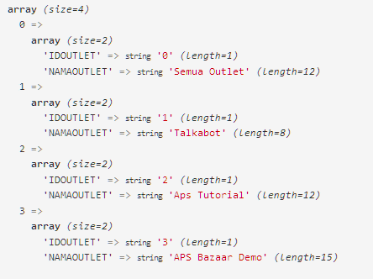

7. Semua file utama di buat dengan mengacu pada file sample : welcome.php, dengan memodifikasi content pada bagian <!-- Main content --> sampai <!-- /Main content -->
8. $page_title di ubah sesuai dengan fasilitas yang di buat
9. File custom css di masukkan di antara tag <!-- Custom css --> sampai <!-- /Custom css -->
10. File custom js di masukkan di antara tag <!-- Custom Javascript --> sampai <!-- /Custom Javascript -->
11. Semua plugin limitless berada pada folder global_assets
12. Untuk keperluan dokumentasi template berada pada folder sourcetemplate

